Лист_1
 |  | Ваш менеджер: | Сапрыкина Елена |  |  |  |  |  | Ваша скидка: | 20
 |  | Адрес электронной почты для заказа: | prudnikovaea@geodom.online
 |  | Рабочий телефон менеджера: | 8-919-880-67-62 |  |  |  |  |  | Сумма заказа: | 0

№ | Фото | Наименование | Штрих-код | Ставка НДС | Цена |  |  |  | Стандарт упаковки | Комментарий | Заказ (шт) | Сумма со скидкой
 |  |  |  |  | РРЦ | МРЦ | ОПТ | Опт со скидкой
 |  | КАРТОГРАФИЯ
 |  | КАРТЫ КЛАССИЧЕСКИЕ
 |  | ДВУХСТОРОННИЕ карты
 |  | Мир
1 | 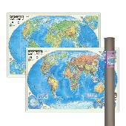 | ПРОкарта интерактивная МИР полит.+физич., 101х69 см, ДВУХСТОР. ЛАМ. в тубусе | 4650348232708 | 20% | 866 | 649 | 464 | 371.2 | 25 | Голосовой помощник |  | 0
2 | 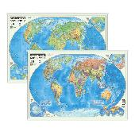 | ПРОкарта интерактивная МИР полит.+физич., 101х69 см, ДВУХСТОР. ЛАМ. на рейках с европодвесом | 4650348232722 | 20% | 866 | 649 | 464 | 371.2 | 30 | Голосовой помощник |  | 0
3 | 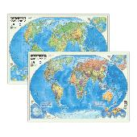 | ПРОкарта интерактивная МИР полит.+физич., 101х69 см, ДВУХСТОР. ЛАМ. с европодвесом | 4650348232678 | 20% | 572 | 429 | 306 | 244.8 | 60 | Голосовой помощник |  | 0
 |  | МИР+Россия
4 | 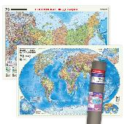 | ПРОкарта интерактивная МИР полит.+РОССИЯ П/А, 101х69 см, ДВУХСТОР. ЛАМ. в тубусе | 4660136227861 | 20% | 866 | 649 | 464 | 371.2 | 25 | Голосовой помощник |  | 0
5 | 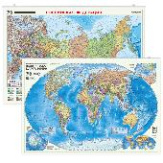 | ПРОкарта интерактивная МИР полит.+РОССИЯ П/А, 101х69 см, ДВУХСТОР. ЛАМ. на рейках с европодвесом | 4660136227878 | 20% | 866 | 649 | 464 | 371.2 | 30 | Голосовой помощник |  | 0
6 | 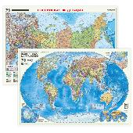 | ПРОкарта интерактивная МИР полит.+РОССИЯ П/А, 101х69 см, ДВУХСТОР. ЛАМ. с европодвесом | 4660136227885 | 20% | 572 | 429 | 306 | 244.8 | 60 | Голосовой помощник |  | 0
 |  | Россия
7 | 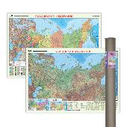 | ПРОкарта интерактивная РОССИЯ П/А+физич., 101х69 см, ДВУХСТОР. ЛАМ. в тубусе | 4650348232692 | 20% | 866 | 649 | 464 | 371.2 | 25 | Голосовой помощник |  | 0
8 | 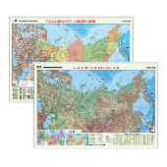 | ПРОкарта интерактивная РОССИЯ П/А+физич., 101х69 см, ДВУХСТОР. ЛАМ. на рейках с европодвесом | 4650348232715 | 20% | 866 | 649 | 464 | 371.2 | 30 | Голосовой помощник |  | 0
9 | 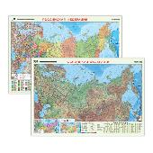 | ПРОкарта интерактивная РОССИЯ П/А+физич., 101х69 см, ДВУХСТОР. ЛАМ. с европодвесом | 4650348232685 | 20% | 572 | 429 | 306 | 244.8 | 60 | Голосовой помощник |  | 0
 |  | КАРТЫ МИРА
 |  | Мир
10 | 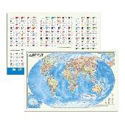 | Карта МИР полит. с инфографикой, 58х38 см, 1:55 млн, ДВУХСТОР. ЛАМ. с европодвесом | 4650348232968 | 20% | 266 | 199 | 142 | 113.6 | 1 |  |  | 0
11 | 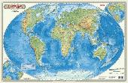 | Карта МИР физич., 58х38 см, 1:55 млн, настольная КАПС. ЛАМ. | 4607177451404 | 20% | 346 | 259 | 185 | 148 | 50 | Госуд.границ нет |  | 0
12 | 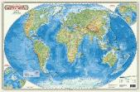 | Карта МИР физич., 58х38 см, 1:55 млн, с европодвесом | 4607177451657 | 20% | 119 | 89 | 64 | 51.2 | 100 | Госуд.границ нет |  | 0
13 | 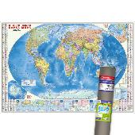 | ПРОкарта интерактивная МИР полит. с инфографикой, 157х107 см, 1:18,5 млн, в тубусе | 4660136228332 | 20% | 1106 | 829 | 592 | 473.6 | 1 | Голосовой помощник |  | 0
14 | 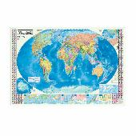 | ПРОкарта интерактивная МИР полит. с инфографикой, 157х107 см, 1:18,5 млн, с европодвесом | 4660136228011 | 20% | 799 | 599 | 428 | 342.4 | 30 | Голосовой помощник |  | 0
15 | 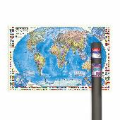 | ПРОкарта интерактивная МИР полит. с флагами, 124х80 см, 1:24 млн, в тубусе | 4660136228363 | 20% | 826 | 619 | 442 | 353.6 | 25 | Голосовой помощник |  | 0
16 | 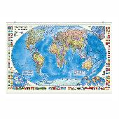 | ПРОкарта интерактивная МИР полит. с флагами, 124х80 см, 1:24 млн, на рейках с европодвесом | 4660136228370 | 20% | 826 | 619 | 442 | 353.6 | 15 | Голосовой помощник |  | 0
17 | 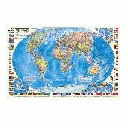 | ПРОкарта интерактивная МИР полит. с флагами, 124х80 см, 1:24 млн, с европодвесом | 4660136228387 | 20% | 532 | 399 | 285 | 228 | 30 | Голосовой помощник |  | 0
18 | 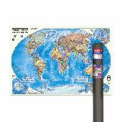 | ПРОкарта интерактивная МИР полит., 101х69 см, 1:27,5 млн, ЛАМ. в тубусе | 4660136228035 | 20% | 612 | 459 | 328 | 262.4 | 23 | Голосовой помощник |  | 0
19 | 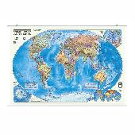 | ПРОкарта интерактивная МИР полит., 101х69 см, 1:27,5 млн, ЛАМ. на рейках с европодвесом | 4660136227977 | 20% | 612 | 459 | 328 | 262.4 | 30 | Голосовой помощник |  | 0
20 | 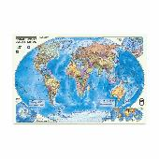 | ПРОкарта интерактивная МИР полит., 101х69 см, 1:27,5 млн, ЛАМ. с европодвесом | 4660136228004 | 20% | 319 | 239 | 171 | 136.8 | 60 | Голосовой помощник |  | 0
21 | 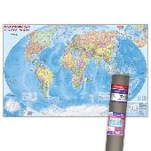 | ПРОкарта интерактивная МИР полит., 230х150 см, 1:11,5 млн, ЛАМ. в тубусе | 4660136228325 | 20% | 3066 | 2299 | 1642 | 1313.6 | 12 | Голосовой помощник |  | 0
22 | 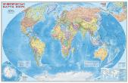 | ПРОкарта интерактивная МИР полит., 230х150 см, 1:11,5 млн, ЛАМ. с европодвесом | 4660136228028 | 20% | 2665 | 1999 | 1428 | 1142.4 | 15 | Голосовой помощник |  | 0
23 | 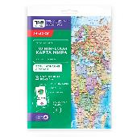 | ПРОкарта интерактивная МИР полит., 84х60 см, 1:38 млн, СКЛАДНАЯ в пакете А4 с европодвесом | 4650348231381 | 20% | 266 | 199 | 142 | 113.6 | 250 | Голосовой помощник |  | 0
24 | 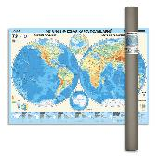 | ПРОкарта интерактивная МИР физич. (полушария), 101х69 см, 1:37 млн, ЛАМ. в тубусе | 4650348231466 | 20% | 612 | 459 | 328 | 262.4 | 23 | Голосовой помощник |  | 0
25 | 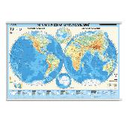 | ПРОкарта интерактивная МИР физич. (полушария), 101х69 см, 1:37 млн, ЛАМ. на рейках с европодвесом | 4650348231473 | 20% | 612 | 459 | 328 | 262.4 | 30 | Голосовой помощник |  | 0
26 | 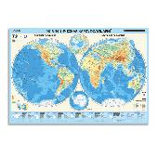 | ПРОкарта интерактивная МИР физич. (полушария), 101х69 см, 1:37 млн, ЛАМ. с европодвесом | 4650348231480 | 20% | 346 | 259 | 185 | 148 | 60 | Голосовой помощник |  | 0
27 | 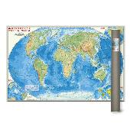 | ПРОкарта интерактивная МИР физич., 101х69 см, 1:27,5 млн, ЛАМ. в тубусе | 4650348231497 | 20% | 612 | 459 | 328 | 262.4 | 23 | Голосовой помощник |  | 0
28 | 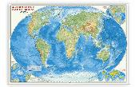 | ПРОкарта интерактивная МИР физич., 101х69 см, 1:27,5 млн, ЛАМ. на рейках с европодвесом | 4650348231503 | 20% | 612 | 459 | 328 | 262.4 | 30 | Голосовой помощник |  | 0
29 | 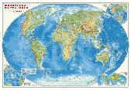 | ПРОкарта интерактивная МИР физич., 101х69 см, 1:27,5 млн, ЛАМ. с европодвесом | 4650348231510 | 20% | 426 | 319 | 171 | 136.8 | 60 | Голосовой помощник |  | 0
30 | 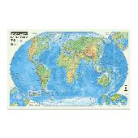 | ПРОкарта интерактивная МИР физич., 124х80 см, 1:25 млн, ЛАМ. в тубусе | 4650348231527 | 20% | 932 | 699 | 499 | 399.2 | 25 | Голосовой помощник |  | 0
31 | 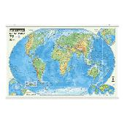 | ПРОкарта интерактивная МИР физич., 124х80 см, 1:25 млн, ЛАМ. на рейках с европодвесом | 4650348231534 | 20% | 932 | 699 | 499 | 399.2 | 15 | Голосовой помощник |  | 0
32 |  | ПРОкарта интерактивная МИР физич., 124х80 см, 1:25 млн, ЛАМ. с европодвесом | 4650348231541 | 20% | 639 | 639 | 342 | 273.6 | 30 | Голосовой помощник |  | 0
33 | 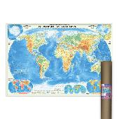 | ПРОкарта интерактивная МИР физич., 157х107 см, 1:21,5 млн, ЛАМ. в тубусе | 4650348231589 | 20% | 1252 | 939 | 671 | 536.8 | 1 | Голосовой помощник |  | 0
34 | 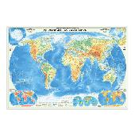 | ПРОкарта интерактивная МИР физич., 157х107 см, 1:21,5 млн, ЛАМ. с европодвесом | 4650348231596 | 20% | 959 | 719 | 514 | 411.2 | 30 | Голосовой помощник |  | 0
 |  | КАРТЫ РФ
 |  | Россия
35 | 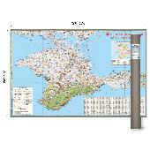 | Карта КРЫМ, 124х80 см, 1:300 тыс, ЛАМ. в тубусе | 4650348233118 | 20% | 799 | 599 | 428 | 342.4 | 1 | Новинка! |  | 0
36 |  | Карта КРЫМ, 124х80 см, 1:300 тыс, ЛАМ. на рейках | 4650348233125 | 20% | 799 | 599 | 428 | 342.4 | 1 | Новинка! |  | 0
37 |  | Карта КРЫМ, 124х80 см, 1:300 тыс, ЛАМ. с европодвесом | 4607177452876 | 20% | 505 | 379 | 271 | 216.8 | 30 | Новинка! |  | 0
38 | 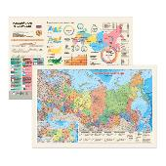 | Карта РОССИЯ П/А с инфографикой, 58х38 см, ДВУХСТОР. 1:14,5 млн, ЛАМ. с европодвесом | 4650348232937 | 20% | 266 | 199 | 142 | 113.6 | 1 | Новинка! |  | 0
39 | 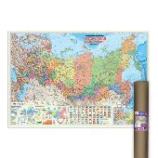 | ПРОкарта интерактивная РОССИЯ П/А с инфографикой, 157х107 см, 1:5,5 млн, ЛАМ. в тубусе | 4650348230070 | 20% | 1252 | 939 | 671 | 536.8 | 1 | Голосовой помощник |  | 0
40 | 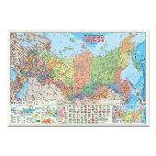 | ПРОкарта интерактивная РОССИЯ П/А с инфографикой, 157х107 см, 1:5,5 млн, ЛАМ. с европодвесом | 4650348230063 | 20% | 959 | 719 | 514 | 411.2 | 30 | Голосовой помощник |  | 0
41 | 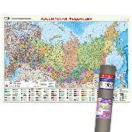 | ПРОкарта интерактивная РОССИЯ П/А, 101х69 см, 1:8,2 млн, ЛАМ. в тубусе | 4660136227830 | 20% | 612 | 459 | 328 | 262.4 | 25 | Голосовой помощник |  | 0
42 | 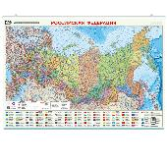 | ПРОкарта интерактивная РОССИЯ П/А, 101х69 см, 1:8,2 млн, ЛАМ. на рейках с европодвесом | 4660136227847 | 20% | 612 | 459 | 328 | 262.4 | 30 | Голосовой помощник |  | 0
43 | 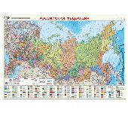 | ПРОкарта интерактивная РОССИЯ П/А, 101х69 см, 1:8,2 млн, ЛАМ. с европодвесом | 4660136227854 | 20% | 319 | 239 | 171 | 136.8 | 60 | Голосовой помощник |  | 0
44 | 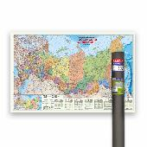 | ПРОкарта интерактивная РОССИЯ П/А, 124х80 см, 1:6,7 млн, в тубусе | 4650348230117 | 20% | 826 | 619 | 442 | 353.6 | 25 | Голосовой помощник |  | 0
45 | 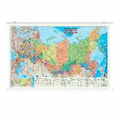 | ПРОкарта интерактивная РОССИЯ П/А, 124х80 см, 1:6,7 млн, на рейках с европодвесом | 4650348230100 | 20% | 826 | 619 | 442 | 353.6 | 15 | Голосовой помощник |  | 0
46 | 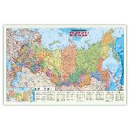 | ПРОкарта интерактивная РОССИЯ П/А, 124х80 см, 1:6,7 млн, с европодвесом | 4650348230124 | 20% | 532 | 399 | 285 | 228 | 30 | Голосовой помощник |  | 0
47 | 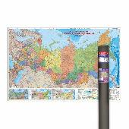 | ПРОкарта интерактивная РОССИЯ П/А, 230х150 см, 1:3,7 млн, ЛАМ. в тубусе | 4650348230049 | 20% | 3066 | 2299 | 1642 | 1313.6 | 12 | Голосовой помощник |  | 0
48 | 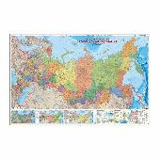 | ПРОкарта интерактивная РОССИЯ П/А, 230х150 см, 1:3,7 млн, ЛАМ. с европодвесом | 4660136227953 | 20% | 2666 | 1999 | 1428 | 1142.4 | 15 | Голосовой помощник |  | 0
49 | 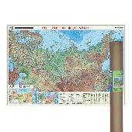 | ПРОкарта интерактивная РОССИЯ физич., 101х69 см, 1:8,2 млн, ЛАМ. в тубусе | 4650348231626 | 20% | 612 | 459 | 328 | 262.4 | 23 | Голосовой помощник |  | 0
50 | 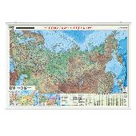 | ПРОкарта интерактивная РОССИЯ физич., 101х69 см, 1:8,2 млн, ЛАМ. на рейках с европодвесом | 4650348231633 | 20% | 612 | 459 | 328 | 262.4 | 30 | Голосовой помощник |  | 0
51 |  | ПРОкарта интерактивная РОССИЯ физич., 101х69 см, 1:8,2 млн, ЛАМ. с европодвесом | 4650348231640 | 20% | 319 | 239 | 171 | 136.8 | 60 | Голосовой помощник |  | 0
52 | 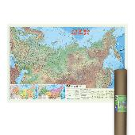 | ПРОкарта интерактивная РОССИЯ физич., 124х80 см, 1:6,7 млн, ЛАМ. в тубусе | 4650348231657 | 20% | 932 | 699 | 499 | 399.2 | 25 | Голосовой помощник |  | 0
53 | 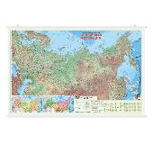 | ПРОкарта интерактивная РОССИЯ физич., 124х80 см, 1:6,7 млн, ЛАМ. на рейках с европодвесом | 4650348231664 | 20% | 932 | 699 | 499 | 399.2 | 15 | Голосовой помощник |  | 0
54 |  | ПРОкарта интерактивная РОССИЯ физич., 124х80 см, 1:6,7 млн, ЛАМ. с европодвесом | 4650348231671 | 20% | 639 | 639 | 342 | 273.6 | 30 | Голосовой помощник |  | 0
55 | 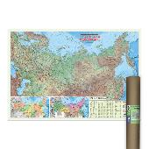 | ПРОкарта интерактивная РОССИЯ физич., 157х107 см, 1:5,2 млн, ЛАМ. в тубусе | 4650348231718 | 20% | 1252 | 939 | 671 | 536.8 | 1 | Голосовой помощник |  | 0
56 |  | ПРОкарта интерактивная РОССИЯ физич., 157х107 см, 1:5,2 млн, ЛАМ. с европодвесом | 4650348231725 | 20% | 959 | 719 | 514 | 411.2 | 30 | Голосовой помощник |  | 0
 |  | КАРТЫ ДЕТСКИЕ
 |  | Для детей
57 |  | ПРОкарта интерактивная Животный и растительный МИР, 124х80 см, ЛАМ. в тубусе | 4650348230469 | 20% | 932 | 699 | 499 | 399.2 | 25 | Голосовой помощник |  | 0
58 |  | ПРОкарта интерактивная Животный и растительный МИР, 124х80 см, ЛАМ. на рейках с европодвесом | 4650348230452 | 20% | 932 | 699 | 499 | 399.2 | 15 | Голосовой помощник |  | 0
59 |  | ПРОкарта интерактивная Животный и растительный МИР, 124х80 см, ЛАМ. с европодвесом | 4650348230445 | 20% | 639 | 479 | 342 | 273.6 | 30 | Голосовой помощник |  | 0
 |  | Мир
60 |  | Карта ДИНОЗАВРЫ. Юрский период, 101х69 см, ЛАМ. в тубусе | 4607177457925 | 20% | 546 | 409 | 292 | 233.6 | 23 | Госуд.границ нет |  | 0
61 |  | Карта ДИНОЗАВРЫ. Юрский период, 101х69 см, ЛАМ. на рейках с европодвесом | 9785907093638 | 20% | 546 | 409 | 292 | 233.6 | 36 | Госуд.границ нет |  | 0
62 |  | Карта ДИНОЗАВРЫ. Юрский период, 101х69 см, ЛАМ. с европодвесом | 9785907093249 | 20% | 252 | 189 | 135 | 108 | 60 | Госуд.границ нет |  | 0
63 |  | Карта ДИНОЗАВРЫ. Юрский период, 58х38 см, ДВУХСТОР. настольная КАПС. ЛАМ. | 4607177453477 | 20% | 346 | 259 | 185 | 148 | 50 | Госуд.границ нет |  | 0
64 |  | Карта ДИНОЗАВРЫ. Юрский период, 58х38 см, ДВУХСТОР. с европодвесом | 4607177453460 | 20% | 119 | 89 | 64 | 51.2 | 100 | Госуд.границ нет |  | 0
65 |  | Карта Животный и растительный МИР, 58х38 см, ДВУХСТОР. настольная КАПС. ЛАМ. | 4607177454139 | 20% | 346 | 259 | 185 | 148 | 50 | Госуд.границ нет |  | 0
66 |  | Карта Животный и растительный МИР, 58х38 см, ДВУХСТОР. с европодвесом | 4607177454122 | 20% | 119 | 89 | 64 | 51.2 | 60 | Госуд.границ нет |  | 0
67 |  | Карта МОЙ МИР, 58х38 см, ДВУХСТОР. настольная КАПС. ЛАМ. | 4607177453439 | 20% | 346 | 259 | 185 | 148 | 50 | Старые границы |  | 0
68 |  | Карта МОЙ МИР, 58х38 см, ДВУХСТОР. с европодвесом | 4607177453422 | 20% | 119 | 89 | 64 | 51.2 | 60 | Старые границы |  | 0
69 |  | ПРОкарта интерактивная БОЛЬШАЯ КРУГОСВЕТКА, 157х107 см, ЛАМ. в тубусе | 4650348231183 | 20% | 2399 | 1799 | 1285 | 1028 | 20 | Голосовой помощник |  | 0
70 |  | ПРОкарта интерактивная Животный и растительный МИР, 101х69 см, ЛАМ. в тубусе | 4660136227809 | 20% | 612 | 459 | 328 | 262.4 | 25 | Голосовой помощник |  | 0
71 |  | ПРОкарта интерактивная Животный и растительный МИР, 101х69 см, ЛАМ. на рейках с европодвесом | 4660136227816 | 20% | 612 | 459 | 328 | 262.4 | 30 | Голосовой помощник |  | 0
72 |  | ПРОкарта интерактивная Животный и растительный МИР, 101х69 см, ЛАМ. с европодвесом | 4660136227823 | 20% | 319 | 239 | 171 | 136.8 | 60 | Голосовой помощник |  | 0
73 |  | ПРОкарта интерактивная Животный и растительный МИР, 84х60 см, СКЛАДНАЯ в пакете А4 с европодвесом | 4650348231411 | 20% | 266 | 199 | 142 | 113.6 | 250 | Голосовой помощник |  | 0
 |  | Россия
74 |  | Карта Наша Родина-РОССИЯ с инфографикой, 58х38 см, ДВУХСТОР. ЛАМ. с европодвесом | 4650348232944 | 20% | 266 | 199 | 142 | 113.6 | 1 | Новинка! |  | 0
75 |  | ПРОкарта интерактивная Наша Родина-РОССИЯ, 101х69 см, ЛАМ. в тубусе | 4660136227892 | 20% | 612 | 459 | 328 | 262.4 | 23 | Голосовой помощник |  | 0
76 |  | ПРОкарта интерактивная Наша Родина-РОССИЯ, 101х69 см, ЛАМ. на рейках с европодвесом | 4660136227908 | 20% | 612 | 459 | 328 | 262.4 | 30 | Голосовой помощник |  | 0
77 |  | ПРОкарта интерактивная Наша Родина-РОССИЯ, 101х69 см, ЛАМ. с европодвесом | 4660136227915 | 20% | 319 | 239 | 171 | 136.8 | 60 | Голосовой помощник |  | 0
78 |  | ПРОкарта интерактивная Наша Родина-РОССИЯ, 84х60 см, СКЛАДНАЯ в пакете А4 с европодвесом | 4650348231404 | 20% | 266 | 199 | 142 | 113.6 | 250 | Голосовой помощник |  | 0
 |  | КАРТЫ ЗВЕЗДНОГО НЕБА
 |  | Звездное небо
79 |  | Карта ЗВЕЗДНОЕ НЕБО/Планеты, 101х69 см, ЛАМ. в тубусе | 4607177457987 | 20% | 546 | 409 | 292 | 233.6 | 23 |  |  | 0
80 |  | Карта ЗВЕЗДНОЕ НЕБО/Планеты, 101х69 см, ЛАМ. на рейках с европодвесом | 9785907093478 | 20% | 546 | 409 | 292 | 233.6 | 30 |  |  | 0
81 |  | Карта ЗВЕЗДНОЕ НЕБО/Планеты, 101х69 см, ЛАМ. с европодвесом | 9785906964779 | 20% | 252 | 189 | 135 | 108 | 60 |  |  | 0
82 |  | Карта ЗВЕЗДНОЕ НЕБО/Планеты, 124х80 см, ЛАМ. на рейках с европодвесом | 9785907093775 | 20% | 799 | 599 | 428 | 342.4 | 15 |  |  | 0
83 |  | Карта ЗВЕЗДНОЕ НЕБО/Планеты, 124х80 см, ЛАМ. с европодвесом | 9785907093188 | 20% | 399 | 299 | 271 | 216.8 | 30 |  |  | 0
84 |  | Карта ЗВЕЗДНОЕ НЕБО/Планеты, 58х38 см, ДВУХСТОР. настольная КАПС. ЛАМ. | 4607177451497 | 20% | 346 | 259 | 185 | 148 | 50 |  |  | 0
85 |  | Карта ЗВЕЗДНОЕ НЕБО/Планеты, 58х38 см, ДВУХСТОР. с европодвесом | 4607177451619 | 20% | 119 | 89 | 64 | 51.2 | 60 |  |  | 0
 |  | КАРТЫ СКЛАДНЫЕ дорожные
 |  | Краснодарский край
86 |  | Карта КРАСНОДАР+Краснодарский край, 98х69 см, 1:22 тыс/1:600 тыс, СКЛАДНАЯ | 9785906964793 | 20% | 212 | 159 | 114 | 91.2 | 160 | Госуд.границ нет |  | 0
 |  | Республика Крым
87 |  | Карта КРЫМ+планы городов, 69х48 см, 1:650 тыс/1:25 тыс., СКЛАДНАЯ | 9785907405219 | 20% | 172 | 129 | 92 | 73.6 | 400 |  |  | 0
 |  | Ростовская область
88 |  | Карта РОСТОВ-НА-ДОНУ+Ростовская обл., 98х69 см, 1:20 тыс/1:700 тыс, СКЛАДНАЯ | 9785906964991 | 20% | 212 | 159 | 114 | 91.2 | 80 | Новые границы! |  | 0
 |  | Ставропольский край
89 |  | Карта СТАВРОПОЛЬСКИЙ КРАЙ+планы городов, 98х69 см, 1:900 тыс/от 1:12 тыс, СКЛАДНАЯ | 9785906964984 | 20% | 212 | 159 | 114 | 91.2 | 80 | Новые границы! |  | 0
 |  | КАРТЫ КАЗАХСТАНА
 |  | Для детей
90 |  | Карта КАЗАХСТАН для детей, 101х69 см, ЛАМ. в тубусе | 4650348230599 | 20% | 546 | 409 | 292 | 233.6 | 23 |  |  | 0
91 |  | Карта КАЗАХСТАН для детей, 101х69 см, ЛАМ. на рейках с европодвесом | 4650348230582 | 20% | 546 | 409 | 292 | 233.6 | 30 |  |  | 0
92 |  | Карта КАЗАХСТАН для детей, 101х69 см, ЛАМ. с европодвесом | 4650348230575 | 20% | 252 | 189 | 135 | 108 | 60 |  |  | 0
 |  | Казахстан
93 |  | Карта КАЗАХСТАН общегеографическая карта, 101х69 см, ЛАМ. в тубусе | 4650348230629 | 20% | 546 | 409 | 292 | 233.6 | 23 |  |  | 0
94 |  | Карта КАЗАХСТАН общегеографическая карта, 101х69 см, ЛАМ. на рейках с европодвесом | 4650348230612 | 20% | 546 | 409 | 292 | 233.6 | 30 |  |  | 0
95 |  | Карта КАЗАХСТАН общегеографическая карта, 101х69 см, ЛАМ. с европодвесом | 4650348230605 | 20% | 252 | 189 | 135 | 108 | 60 |  |  | 0
 |  | ИГРЫ
 |  | НАСТОЛЬНЫЕ ИГРЫ
96 |  | Игра настольная 17х13х4. Построй ДИНОПАРК. Я в игре. | 4660136221258 | 10% | 532 | 399 | 314 | 251.2 | 36 |  |  | 0
97 |  | Игра настольная 21х15х2. IQ-стрелки. ГДЕ УМКА? Играй с умом. | 4660136224532 | 10% | 399 | 299 | 235 | 188 | 40 | Лицензия |  | 0
98 |  | Игра настольная 21х15х2. IQ-стрелки. ЖИВОТНЫЕ. Играй с умом. | 4660136224563 | 10% | 399 | 299 | 235 | 188 | 40 |  |  | 0
99 |  | Игра настольная 24х20х5. БУКВОЛОВЫ. Играй с умом. | 4660136220374 | 10% | 532 | 399 | 314 | 251.2 | 6 |  |  | 0
100 |  | Игра настольная 24х20х5. КЛАДОСЧЁТ. Играй с умом. | 4660136220381 | 10% | 532 | 399 | 314 | 251.2 | 7 |  |  | 0
101 |  | Игра настольная 26х26х7. CRYPTOBOSS/Криптобосс. | 4660136225881 | 20% | 2132 | 1599 | 1256 | 1004.8 | 8 |  |  | 0
102 |  | Игра настольная 26х26х7. ГОД ПУТЕШЕСТВИЙ с голосовым помощником. | 4607177458564 | 10% | 2132 | 1599 | 1256 | 1004.8 | 8 | Голосовой помощник |  | 0
103 |  | Игра настольная 26х26х7. КВИЗБУРГЕР с голосовым помощником. | 4660136226581 | 20% | 2132 | 1599 | 1256 | 1004.8 | 8 | Голосовой помощник |  | 0
...

